Hoja1
A continuación, te proporciono una tabla con valores comunes para fyf_y (acero) y fc′f'_{c} (concreto) en diferentes unidades:

Valores típicos de fyf_y: Resistencia del acero

Grado (ksi) | fyf_y (psi) | fyf_y (kg/cm2kg/cm^2)
30 | 30,000 | 2,109
40 | 40,000 | 2,812
50 | 50,000 | 3,515
60 | 60,000 | 4,218
70 | 70,000 | 4,921

Valores típicos de fc′f'_{c}: Resistencia del concreto

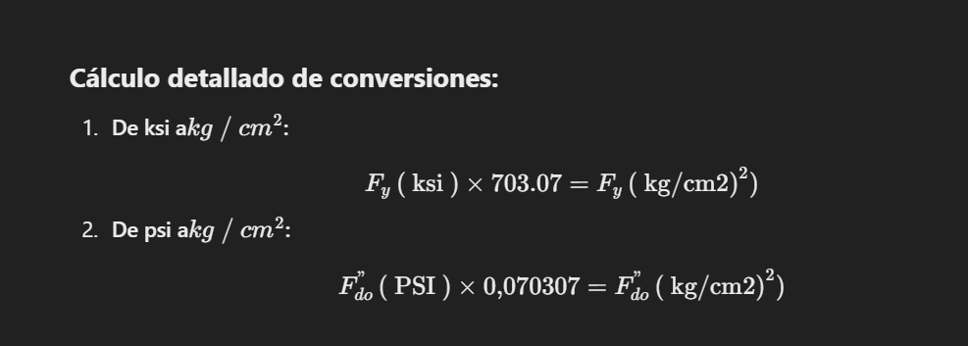
Resistencia (psi) | fc′f'_{c} (kg/cm2kg/cm^2) | Uso típico
2,100 | 150 | Concreto no estructural (banquetas)
3,000 | 210 | Construcción residencial
4,000 | 280 | Edificaciones y pequeñas estructuras
5,000 | 350 | Estructuras sometidas a mayores esfuerzos
6,000+ | 420+ | Puentes, rascacielos, concreto de alta resistencia

Cálculo detallado de conversiones:

1. De ksi a kg/cm2kg/cm^2:

fy (ksi)×703.07=fy (kg/cm2)f_y \, (\text{ksi}) \times 703.07 = f_y \, (\text{kg/cm}^2)

2. De psi a kg/cm2kg/cm^2:

fc′ (psi)×0.070307=fc′ (kg/cm2)f'_{c} \, (\text{psi}) \times 0.070307 = f'_{c} \, (\text{kg/cm}^2)

¿Necesitas valores adicionales o ayuda con un caso específico? 😊

